상품제안서
미치코런던 75 초경량 고급 카본 골프우산 (M029) | 상품코드: F30705

 |  |  |  |  |  |  | 02-412-0044 | www.easy1.co.kr
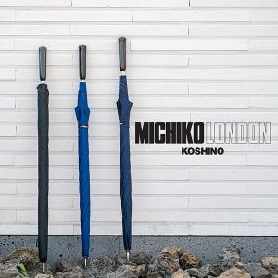

【상세/제작정보】 | 100개 미만 인쇄비&nbsp; 3만원 부과세 별도

【인쇄/포장옵션】 | 실크 / 종이케이스

【공급단가】 | 수량 | 30~ | 50~ | 100~ | 300~ | 500~
*VAT별도 | 단가 | 56,250원 | 55,350원 | 54,000원 | 52,650원 | 51,750원

【상품 URL】 | http://www.easy1.co.kr/src/goods_detail.php?gdno=30705

